Conoce la herramienta. Paso 1
Te presentamos esta súper herramienta que te permite calcular las cesantías e intereses de cesantías anuales. Puede ser tu aliado financiero para planificar metas importantes, ya sea para financiar metas educativas o la adquisición de vivienda. Con esta herramienta, puedes echarle un vistazo a cuánto acumulas cada año en cesantías y hacer planes a largo plazo. ¡Imagínate, todo bajo control para lograr esas metas que tanto deseas! Así, con datos precisos, tomar decisiones informadas se vuelve más fácil. Sabemos que la situación laboral puede ser diferente para cada persona. Por lo tanto, ponemos a tu disposición 2 calculadoras de cesantías: una para los que trabajan a tiempo completo y otra para los que trabajan por días. Te invitamos a seguir los pasos que te indicamos para usar esta poderosa herramienta:

Haz clic sobre el botón::
*Amarillo si trabajas a tiempo completo
*Azul si trabajas por días

Empleado a tiempo completo
Empleado por días

Paso 2. Empleados t. completo
¡Trabajas a tiempo completo! Te invitamos a explorar y diligenciar las 3 pestañas que tiene la calculadora creada para tí:

En la primera pestaña, podrás calcular tus cesantías anuales. Haz clic aquí para empezar.
 | Calculadora de cesantías para empleados

En la segunda pestaña, podrás crear un plan de ahorro para cumplir una meta educativa que tenga en cuenta tus cesantías. Haz clic aquí una vez hayas diligenciado la información en la primera.
 | Meta educación

En la tercera pestaña, podrás crear un plan de ahorro para cumplir una meta de vivienda. Haz clic aquí una vez hayas diligenciado la información en la primera.
 | Meta de vivienda

P3. Calculadora - empleados
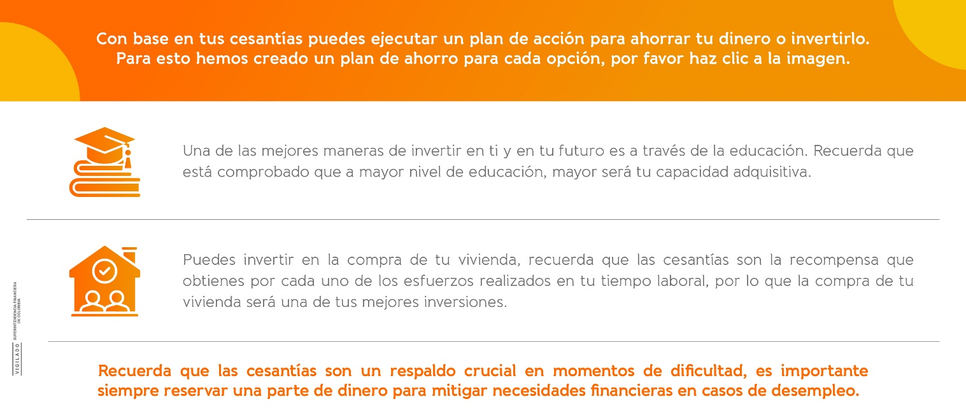
 | Si trabajas a tiempo completo, esta herramienta es para ti. Para iniciar, por favor diligencia la siguiente información:

Ingresa la información, en los 4 espacios | Fecha en la que iniciaste a laborar en el año actual: |  |  | ¿Tienes auxilio de transporte? |  |  | Si
 |  | 2024-01-01 |  |  |  | No | No

 | Fecha final del periodo laborado en el año actual: |  |  | Sueldo mensual:
 |  | 2024-12-31 |  |  |  | $ 1,500,000

 |  |  |  |  | 365
 | Días laborados: | 365 |  |  | Excelente, el tiempo laborado está dentro del mismo año.
 |  | 360

 | Cesantías | 0 | 0 |  | Puedes seleccionar cómo se invierte tu ahorro en Cesantías en tu Fondo de Cesantías, como Porvenir. Portafolio Corto Plazo: Si tu proyección de retiro de tus Cesantías es menor a un año. Portafolio Largo Plazo: Si tu proyección de retiro de tus Cesantías es mayor a un año.
 |  | $ 1,500,000

 | Intereses de tus cesantías |  |  |  | Tu empleador te consignará en tu cuenta de nómina los interés generados durante el año anterior por el valor de tus Cesantías, esto corresponde al 12% anual del valor de las Cesantías que se consignarán en el Fondo de Cesantías, como Porvenir.
 |  | $ 180,000

P4. Educación - Empleados
Avance en tu plan de ahorro para educación Diligencia todos los datos del plan de ahorro para visualizar tu avance.
Plan de ahorro para educación
 |  |  |  |  | Valor que falta para cumplir la meta: | $ 71,812,800
 |  |  |  |  | Ahorro de cesantías hasta la fecha: | $ 8,187,200
 |  |  |  |  | Ahorro adicional a las Cesantías | 0
 |  |  |  |  | Valor total de la meta de educación: | $ 80,000,000

 | 1. Identifica lo que deseas estudiar, evaluar las ofertas de diferentes universidades y, al mismo tiempo, verificar los beneficios educativos que ofrecen. Ten en cuenta que si vas a pagar con tus Cesantías, la institución educativa debe estar registrada en el Ministerio de Educación. | Valor de la matrícula semestral:
 |  |  | $ 8,000,000

 |  |  |  | Porcentaje de cumplimiento de la meta de educación con ahorro de cesantías hasta la fecha: |  |  | 10.2%

 | 2. Conoce la duración de la carrera, ya que en muchas ocasiones puede variar. Reconocer esta información será tu apoyo para completar tu plan de ahorro. | Tiempo de duración de la carrera (semestres) |  |  | Para cada semestre debes tener ahorrado | $ 8,000,000
 |  |  | 10

 |  |  |  |  | Adicional a las Cesantías ¿Cómo ahorrarás para cumplir la meta de cada semestre?
 |  |  |  |  | Fuente de ahorro | Periodicidad
 | 3. Consulta cuál es el ahorro de Cesantías que tienes a la fecha. | Saldo de tus cesantías
 |  |  | $ 8,187,200 |  | 10% de mi ingreso mensual |  | Mensual

Si eres afiliado de Porvenir, puedes consultar tu saldo de cesantías, haz clic en el botón

Conoce las rentabilidades de los portafolios de Cesantías (Corto y Largo Plazo) haz clic en el botón

P5. Vivienda - empleados
Avance en tu plan de ahorro para vivienda Diligencia todos los datos del plan de ahorro para visualizar tu avance.
Plan de ahorro para la compra de vivienda

 |  |  |  | Valor que falta para cumplir el precio de la vivienda: | $ 112,000,000
 |  |  |  | Valor que falta para cumplir la cuota inicial: | $ 28,000,000
 | 1. Identifica el precio de la vivienda que deseas; en este caso, puedes evaluar lotes, terrenos, así como viviendas nuevas o usadas. |  |  | Ahorro de cesantías hasta la fecha: | $ 8,000,000
 |  | Precio de vivienda | $ 120,000,000 | Valor total de la meta de vivienda: | $ 120,000,000

 |  | Cuota inicial (30%) | $ 36,000,000

 | 3. Consulta cuál es el ahorro de Cesantías que tienes a la fecha. | Saldo de tus cesantías
 |  |  | $ 8,000,000
 |  |  |  | Porcentaje de cumplimiento de la meta de la cuota inicial de vivienda con ahorro de cesantías hasta la fecha: |  | 6.7%

Si eres afiliado de Porvenir, puedes consultar tu saldo de cesantías, haz clic en el botón

 | Ten en cuenta que las cesantías pueden desempeñar dos roles muy importantes durante la compra de una vivienda. Por un lado, pueden ser tu respaldo para completar la cuota inicial; por otro lado, pueden ser tu apoyo para realizar pagos extraordinarios y así reducir créditos de vivienda en caso de ser necesario.

Paso 2. Empleados por días
¡Trabajas por días! Te invitamos a explorar y diligenciar las 3 pestañas que tiene la calculadora creada para tí:

En la primera pestaña, podrás calcular tus cesantías anuales. Haz clic aquí para empezar.
 | Calculadora de cesantías para empleados

En la segunda pestaña, podrás crear un plan de ahorro para cumplir una meta educativa que tenga en cuenta tus cesantías. Haz clic aquí una vez hayas diligenciado la información en la primera.
 | Meta educación

En la tercera pestaña, podrás crear un plan de ahorro para cumplir una meta de vivienda. Haz clic aquí una vez hayas diligenciado la información en la primera.
 | Meta de vivienda

